LISTA DE COMPRAS
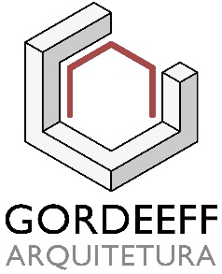 | Lista de compras

 | OBJETIVO: |  | CONSULTORIA |  |  |  | DATA: 00/00/00
 | CLIENTE: |  | Nome do cliente
FOTO | FORNECEDOR | CÓDIGO | DESCRIÇÃO | MEDIDA (AxLxP) | PESO | VALOR | SITE
 | Etna | 417425 | Sofá 3 Lugares Camila Aqcua - Verde | 79x194x89cm | Não informado | R$ 2,999.97 | Clique aqui
 | Etna | 428485 | Poltrona Eames Couro Caramelo | 90x86x80cm | Não Informado | R$ 4,299.90 | Clique aqui
 | Tok&Stok | 333797 | Mesa redonda Rai | Diam - 120cm | 35Kg | R$ 1,599.00 | Clique aqui

VALOR TOTAL |  |  |  |  |  | R$ 8,898.87

SOFAS | POLTRONAS | CADEIRAS
COMPLETE DO JEITO QUE PREFERIR - TABELA MODELO

Sofás |  |  |  |  |  |  |  | Poltronas |  |  |  |  |  |  |  | Cadeiras jantar |  |  |  |  |  |  |  | Cadeira escritório

FOTO | FORNECEDOR | CÓDIGO | DESCRIÇÃO | MEDIDA (AxLxP) | PESO | VALOR | SITE | FOTO | FORNECEDOR | CÓDIGO | DESCRIÇÃO | MEDIDA (AxLxP) | PESO | VALOR | SITE | FOTO | FORCENEDOR | CÓDIGO | DESCRIÇÃO | MEDIDA (AxLxP) | PESO | VALOR | SITE | FOTO | FORNECEDOR | CÓDIGO | DESCRIÇÃO | MEDIDA (AxLxP) | PESO | VALOR | SITE
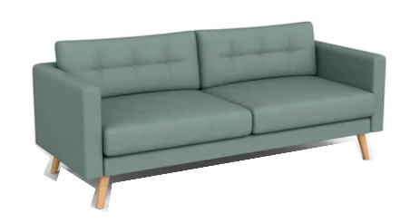 | Etna | 417425 | Sofá 3 Lugares Camila Aqcua - Verde | 79x194x89cm | Não informado | R$ 2,999.97 | Clique aqui | 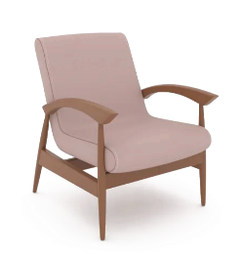 | Etna | 416135 | Poltrona Barcelona Branca | 80x60x82cm | Não Informado | R$ 1,499.90 | Clique aqui | 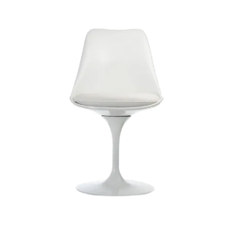 | Etna | 339472 | Cadeira Tulipa | 78x50x52cm | Não Informado | R$ 949.90 | Clique aqui | 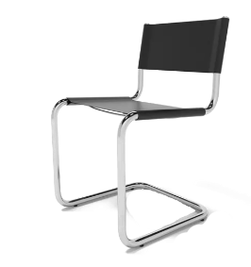 | Etna | 412116 | Cadeira Skin II de Couro | 79x48x52cm | Não Informado | R$ 749.90 | Clique aqui
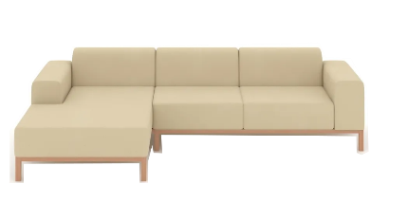 | Etna | 410263 | Sofá 3 lugares Clean Tramado - creme | 72x275x153cm | Não informado | R$ 5,998.80 | Clique aqui | 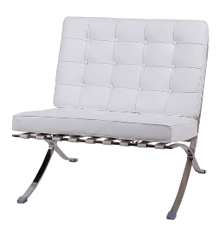 | Etna | 8264 | Poltrona Barcelona Branca | 77x76x81cm | Não Informado | R$ 1,918.80 | Clique aqui | 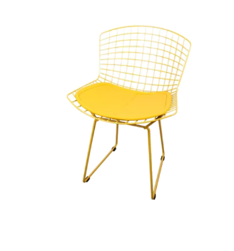 | Etna | 305190 | Cadeira Bertoia de Aço Amarela | 76x64x53cm | Não Informado | R$ 399.90 | Clique aqui | 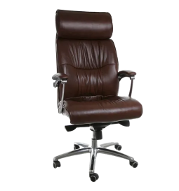 | Etna | 411961 | Cadeira Presidente Will de PVC e couro | 123x69x69cm | Não Informado | R$ 2,499.90 | Clique aqui
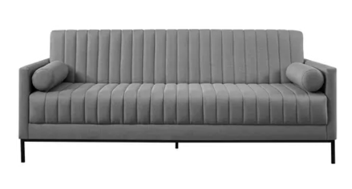 | Etna | 435708 | Sofá 2 lugares Betim - Cinza | 88x210x120cm | Não informado | R$ 2,799.90 | Clique aqui | 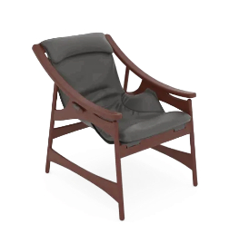 | Etna | 8143 | Poltrona Sol Mel Marrom | 88x68x92cm | Não Informado | R$ 1,899.90 | Clique aqui | 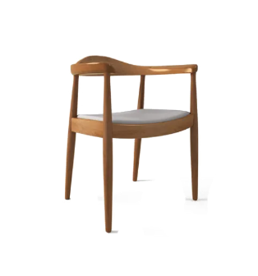 | Etna | 418653 | Cadeira Agatha de Madeira | 76x64x53cm | Não Informado | R$ 899.90 | Clique aqui | 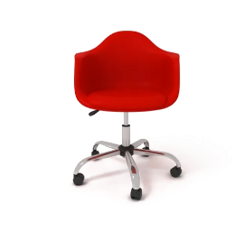 | Etna | 426257 | Cadeira Secretária Eames Vermelha | 83x62x62cm | Não Informado | R$ 499.90 | Clique aqui
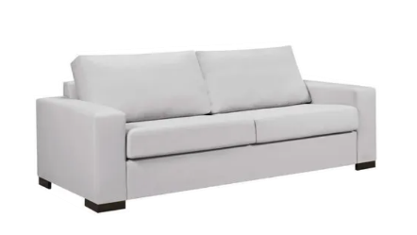 | Etna | 436655 | Sofá 3 lugares - botero - gelo | 88x218x90cm | Não informado | R$ 2,199.90 | Clique aqui | 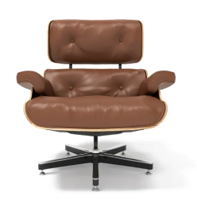 | Etna | 428485 | Poltrona Eames Couro Caramelo | 90x86x80cm | Não Informado | R$ 4,299.90 | Clique aqui | 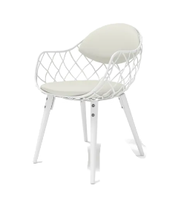 | Etna | 383535 | Cadeira Aramis de aço e madeira | 82x56x59cm | Não Informado | R$ 599.90 | Clique aqui | 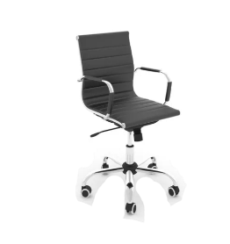 | Etna | 412124 | Cadeira Diretor Bud | 90x55x62cm | Não Informado | R$ 699.90 | Clique aqui
 | Tok&Stok | 356935 | Sofá 2 lugares - Viscount | 77x183x77cm | 35Kg | R$ 3,499.00 | Clique aqui | 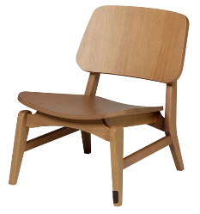 | Tok&Stok | 331702 | Poltrona Leo | 68x56x67cm | 11Kg | R$ 1,099.00 | Clique aqui | 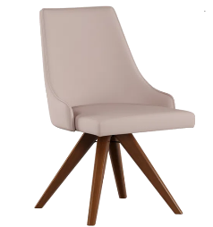 | Tok&Stok | 352846 | Cadeira Dandy giratória | 81x57x59cm | 7Kg | R$ 739.99 | Clique aqui | 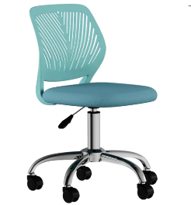 | Tok&Stok | 304948 | Cadeira Gummi Teen giratória | 75x51x51cm | Não informado | R$ 499.99 | Clique aqui
 | Tok&Stok | 331360 | Sofá 3 lugares - Law | 90x208x90cm | 55Kg | R$ 3,299.00 | Clique aqui | 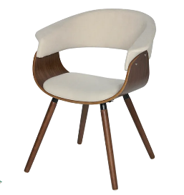 | Tok&Stok | 323877 | Poltrona Skall | 74x63x58cm | 8Kg | R$ 899.99 | Clique aqui |  | Tok&Stok | 333695 | Cadeira Bertoia | 77x54x58 | 5Kg | R$ 419.99 | Clique aqui |  | Tok&Stok | 317852 | Cadeira Meshin giratória | 101x52x54cm | 6Kg | R$ 499.99 | Clique aqui
 | Tok&Stok | 328438 | Sofá 3 lugares - Duke | 74x220x85cm | 60Kg | R$ 3,099.00 | Clique aqui | 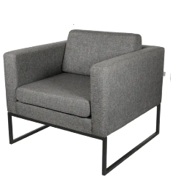 | Tok&Stok | 324000 | Poltrona Detroit | 76x81x81cm | Não informado | R$ 1,399.00 | Clique aqui | 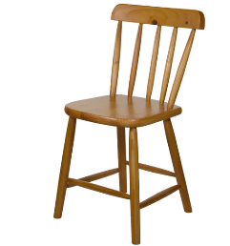 | Tok&Stok | 335229 | Cadeira Texas | 79x41x44 | 4Kg | R$ 259.99 | Clique aqui | 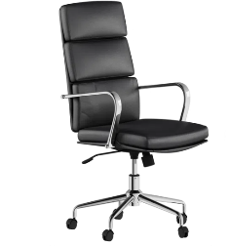 | Tok&Stok | 265525 | Cadeira CEO executiva Alta | 106x62x67cm | 16Kg | R$ 1,299.00 | Clique aqui
 | Tok&Stok | 346923 | Sofá 2 lugares retrátil - Oasis | 69x189x105cm | 57Kg | R$ 2,899.00 | Clique aqui | 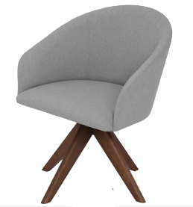 | Tok&Stok | 356949 | Poltrona giratória Pampulha | 80x68x71cm | 12Kg | R$ 1,099.00 | Clique aqui | 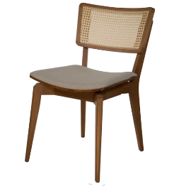 | Tok&Stok | 322442 | Cadeira com palha Ares | 81x47x62cm | 6Kg | R$ 859.99 | Clique aqui | 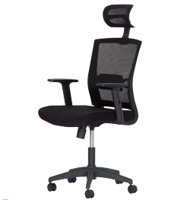 | Tok&Stok | 377023 | Cadeira Ergonomic Executiva Alta | 111x63x75cm | 6Kg | R$ 899.99 | Clique aqui
 | Mobly | SKU - 635640 | Sofá 3 Lugares - branco gelo | 80x210x80cm | 100Kg | R$ 1,949.90 | Clique aqui | 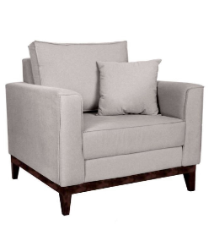 | Mobly | SKU - 414482 | Poltrona Beny Linho Cotton Cru | 88x90x88cm | 28Kg | R$ 749.99 | Clique aqui | 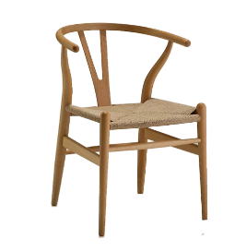 | Mobly | SKU - 1531 | Cadeira jantar Valentina | 74x58x55cm | 5Kg | R$ 796.99 | Clique aqui
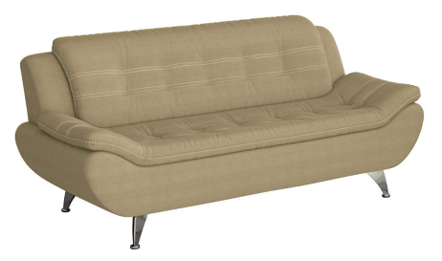 | Mobly | SKU - 462925 | Sofá 2 lugares New Passion - bege escuro | 90x200x94cm | 38Kg | R$ 781.19 | Clique aqui | 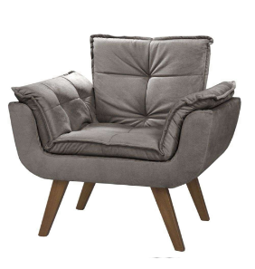 | Mobly | SKU - 636909 | Poltrona Orion Base Palito | 88x80x70cm | 15Kg | R$ 409.00 | Clique aqui | 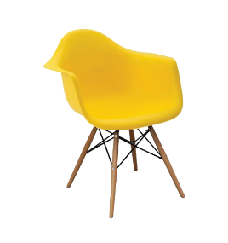 | Mobly | SKU - 530293 | Cadeira Eiffel com braço Amarela | 81x62x58cm | 4Kg | R$ 285.99 | Clique aqui
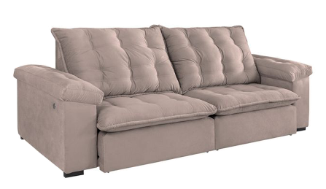 | Mobly | SKU - 714180 | Sofá 3 lugares Itaguaí - bege claro | 105x190x122cm | 100Kg | R$ 2,185.49 | Clique aqui | 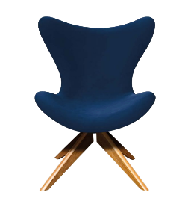 | Mobly | SKU - 707618 | Poltrona Egg Couro com azul - D'Rossi | 105x81x70cm | 18Kg | R$ 1,049.90 | Clique aqui | 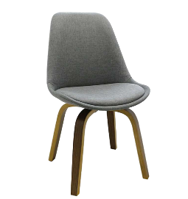 | Mobly | SKU - 244871 | Cadeira Lis Cinza | 84x48x39cm | 6Kg | R$ 522.99 | Clique aqui
 | Mobly | SKU - 289682 | Sofá 3 lugares Kennedy - chumbo | 90x184x94cm | 43kg | R$ 676.10 | Clique aqui | 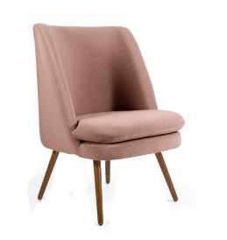 | Mobly | SKU - 600748 | Poltrona Beca com Pé Palito - Rose | 90x161x67cm | 17Kg | R$ 707.99 | Clique aqui | 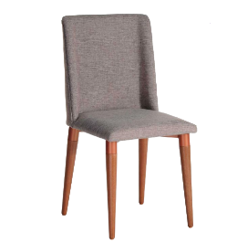 | Mobly | SKU - 498753 | Cadeira Thyra Natural e Cinza | 92x45x54cm | 6Kg | R$ 340.99 | Clique aqui

MESA JANTAR|ESCRITÓRIO|LATERAL
COMPLETE DO JEITO QUE PREFERIR - TABELA MODELO

Mesa de Jantar |  |  |  |  |  |  |  | Mesa escritório | Escrivaninha |  |  |  |  |  |  |  | Mesa lateral |  |  |  |  |  |  |  | Mesa de centro

FOTO | FORNECEDOR | CÓDIGO | DESCRIÇÃO | MEDIDA (AxLxP) | PESO | VALOR | SITE | FOTO | FORNECEDOR | CÓDIGO | DESCRIÇÃO | MEDIDA (AxLxP) | PESO | VALOR | SITE | FOTO | FORCENEDOR | CÓDIGO | DESCRIÇÃO | MEDIDA (AxLxP) | PESO | VALOR | SITE | FOTO | FORNECEDOR | CÓDIGO | DESCRIÇÃO | MEDIDA (AxLxP) | PESO | VALOR | SITE
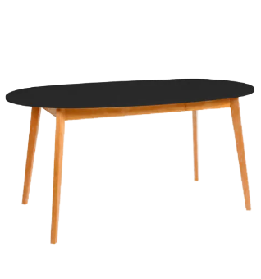 | Etna | 436588 | Mesa Alecrim | Diam - 90cm | Não informado | R$ 699.90 | Clique aqui | 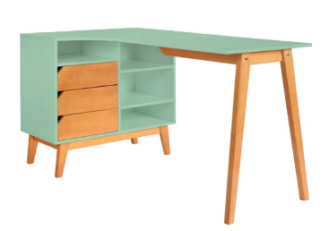 | Etna | 436582 | Escrivaninha Alecrim | 75x140x60cm | Não Informado | R$ 1,199.90 | Clique aqui |  | Tok&Stok | 356905 | Loop mesa lateral com 2 unid. | 75x120x60cm | 8Kg | R$ 559.99 | Clique aqui
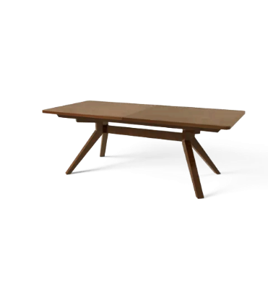 | Etna | 415825 | Mesa Bruger Extensível | 210x95cm | Não informado | R$ 4,299.90 | Clique aqui | 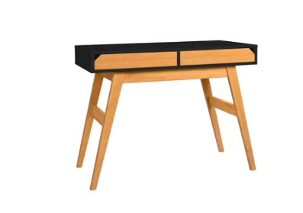 | Etna | 434794 | Escrivaninha Alecrim Preta | 75x100x60cm | Não Informado | R$ 699.90 | Clique aqui | 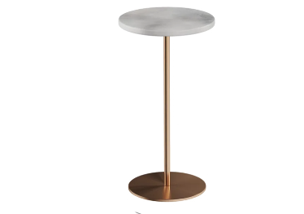 | Tok&Stok | 10010 | Ston mesa lateral redonda | 58x30x30cm | 6Kg | R$ 509.98 | Clique aqui
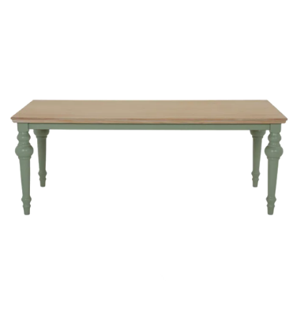 | Tok&Stok | 353388 | Mesa Le Banquet | 200x105cm | 35Kg | R$ 2,299.00 | Clique aqui | 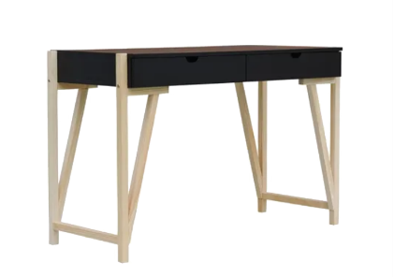 | Etna | 438610 | Escrivaninha Eric Preta | 75x120x60 | Não Informado | R$ 849.90 | Clique aqui
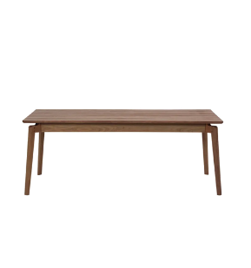 | Tok&Stok | 342338 | Mesa Ares | 180x90cm | 50Kg | R$ 2,699.00 | Clique aqui | 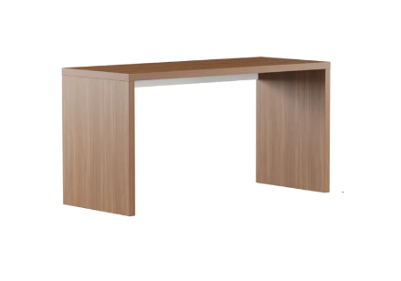 | Tok&Stok | 360835 | Find Office Mesa | 75x145x60cm | 31Kg | R$ 899.90 | Clique aqui
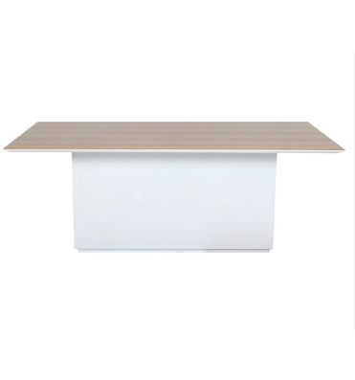 | Tok&Stok | 357281 | Mesa Float Wood | 200x110cm | 85Kg | R$ 3,399.00 | Clique aqui | 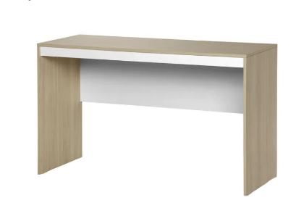 | Tok&Stok | 337869 | Start Up Mesa | 75x130x52cm | 20Kg | R$ 449.99 | Clique aqui
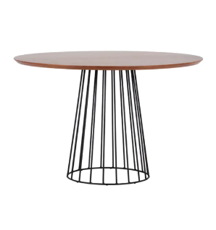 | Tok&Stok | 333797 | Mesa redonda Rai | Diam - 120cm | 35Kg | R$ 1,599.00 | Clique aqui | 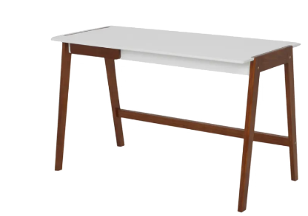 | Tok&Stok | 356905 | Hanna Mesa | 75x120x60cm | 16Kg | R$ 1,099.90 | Clique aqui

